Estadísticas
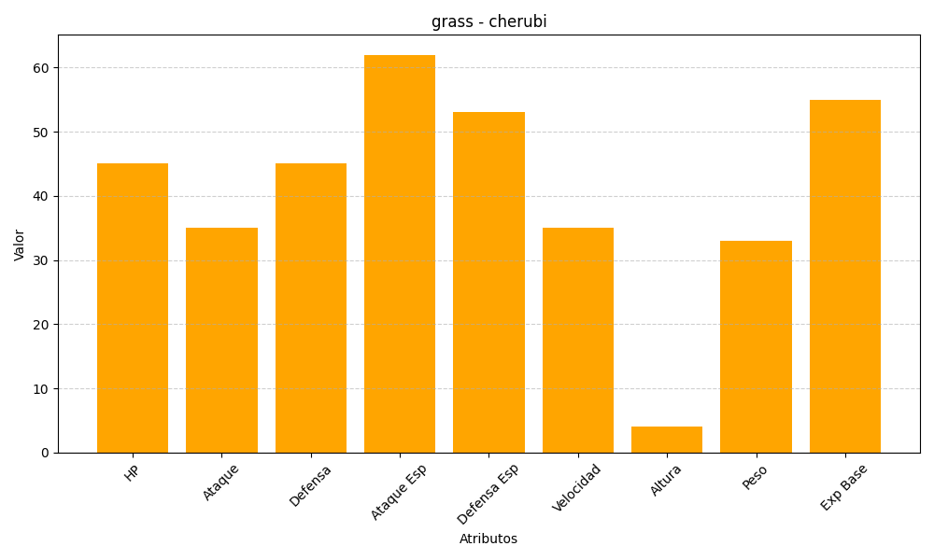
ID | Nombre | Tipo | HP | Ataque | Defensa | Ataque Especial | Defensa Especial | Velocidad | Altura | Peso | Experiencia Base
420 | cherubi | grass | 45 | 35 | 45 | 62 | 53 | 35 | 4 | 33 | 55

